Catálogo
Categoría | Nombre | Idioma | Precio | Descripción | Imagen
Booster Box | Mega Dream EX Booster Box | Japonés | $110.00 | 10 packs por caja, 10 cartas por paquete | 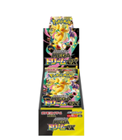
Booster Box | Abyss Eye Booster Box | Japonés | $145.00 | 30 paquetes por caja, 5 tarjetas por paquete | 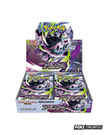
Booster Box | Ninja Spinner Booster Box | Japonés | $130.00 | 30 paquetes por caja, 5 tarjetas por paquete | 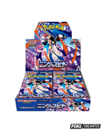
Booster Box | Terastal Festival Booster Box | Coreano | $120.00 | 10 paquetes por caja, 10 tarjetas por paquete | 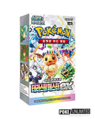
Booster Box | The Glory of Team Rocket Booster Box | Coreano | $90.00 | 30 paquetes por caja, 5 tarjetas por paquete | 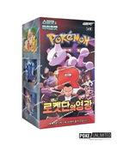
Booster Box | Heat Wave Arena Booster Box | Coreano | $75.00 | 30 paquetes por caja, 5 tarjetas por paquete | 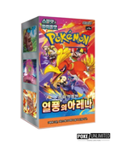
Booster Box | Mega - Ninja Spinner (Versión Coreana) | Coreano | $75.00 | 30 paquetes por caja, 5 tarjetas por paquete | 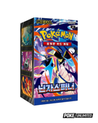
Booster Box | Mega Brave Booster Box (Versión Coreana) | Coreano | $150.00 | 30 paquetes por caja, 5 tarjetas por paquete | 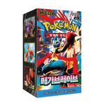
Booster Box | Black Bolt Booster Box (Versión Coreana) | Coreano | $85.00 | 20 paquetes por caja, 5 tarjetas por paquete | 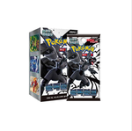
Booster Box | Inferno X Booster Box (Versión Coreana) | Coreano | $85.00 | 30 paquetes por caja, 5 tarjetas por paquete | 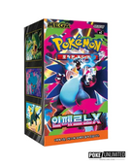
Booster Box | Black Crystal Blazing Booster Box | Chino | $45.00 | 15 paquetes por caja, 5 tarjetas por paquete | 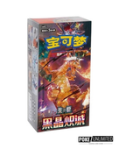
Blind Box | Nine Colors Gathering Card Case Keychain Blind Box | Chino | $30.00 | 1 tarjeta promocional; 1 estuche con llavero; 1 paquete de refuerzo | 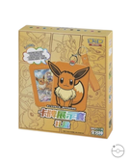
Colección Especial | Pikachu V-Union Gift Box | Chino | $45.00 | 2 slim booster pack de Primordial Arts (Blastoise y Venusaur); 1 tarjeta Jumbo especial de conexión de Pikachu; 1 soporte de exhibición temático de Pikachu | 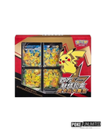
Blind Box | Brave Stars Card Case Keychain Blind Box | Chino | $30.00 | 1 tarjeta promocional; 1 estuche con llavero; 1 paquete de refuerzo | 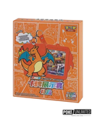
Colección Especial | First Partner 30th Aniversario | Chino | $25.00 | 1 promo especial de ilustración rara; 1 estuche acrílico magnético; 1 slim booster pack | 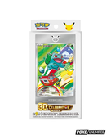
Booster Box | Gem Pack Vol. 4 Booster Box | Chino | $40.00 | 18 paquetes por caja, 4 tarjetas por paquete | 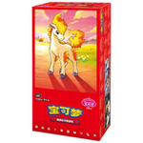
Colección Especial | First Partner S2 30th Aniversario | Chino | $25.00 | 1 promocional de Charmander o Gastly; 1 hoja de pegatinas; 3 paquetes de Ascended Heroes | 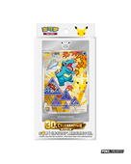
Blister | Ascended Heroes 2 Pack Blister | Español | $55.00 | 1 promocional de Larry's Komala; 1 moneda Pokémon con Larry; 2 paquetes de Ascended Heroes | 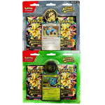
Bundle | Phantasmal Flames Booster Bundle | Español | $58.00 | 6 paquetes de Phantasmal Flames | 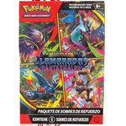
Bundle | Destined Rivals Booster Bundle | Español | $58.00 | 6 paquetes de Destined Rivals | 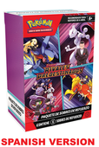
Colección Especial | First Partner Illustration Collection Series 1 | Español | $55.00 | 1 booster pack de 3 cartas promo; 2 booster packs; 1 sticker | 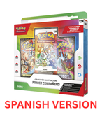
Colección Especial | Ascended Heroes Premium Poster Collection Mega Lucario | Español | $115.00 | 1 promocional de aluminio con Mega Lucario ex; 1 póster; 10 paquetes de Ascended Heroes | 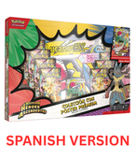
Mini Latas | Ascended Heroes Caja de 10 Mini Latas | Español | $200.00 | 2 paquetes por mini lata, 10 cartas por paquete | 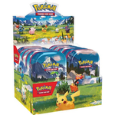
Accesorios | Carpetas / Portafolios (varios diseños) | N/A | Consultar | (Consultar precio) Carpetas porta-cartas en varios diseños; el catálogo no especifica un precio individual | 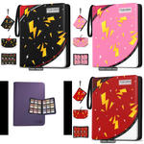
Accesorios | Combo Funda + Top Loader | N/A | $0.30 | (Precio por unidad) 1 top loader y 1 funda (sleeve) | 